关系图
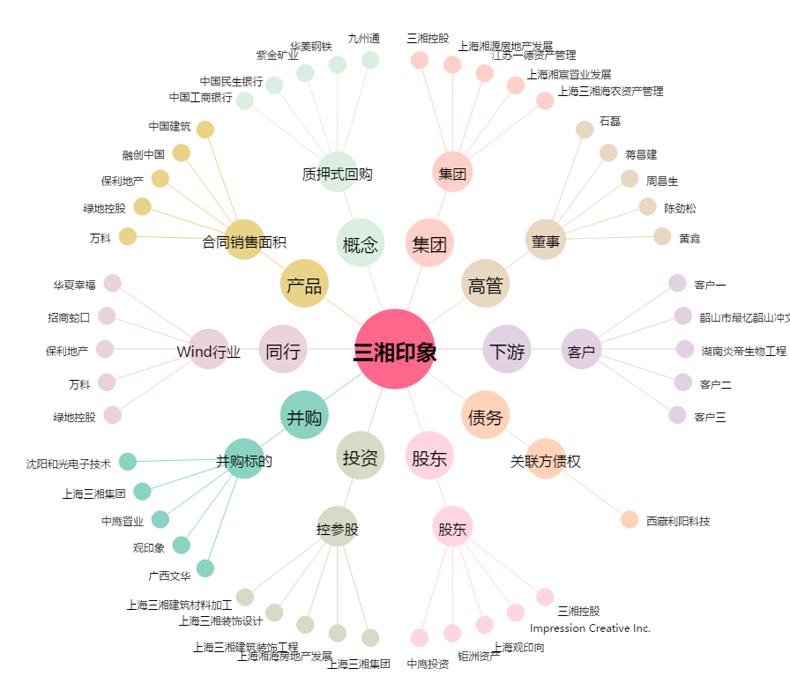
三湘印象[000863.SZ] - 关系概览图

